상품제안서
[칼라인쇄] 젓가락집-반입/모조지 | 상품코드: S18741

 |  |  |  |  |  |  | 02-713-8555 | www.synergygift.co.kr
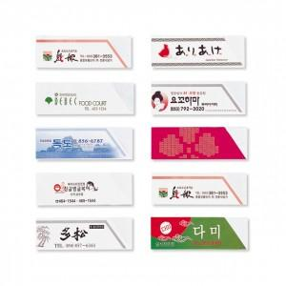

【상세/제작정보】 | .

【인쇄/포장옵션】 | 기타 / 포장불가능

【공급단가】 | 수량 | 30,000~ | 40,000~ | 100,000~ | 200,000~ | 500,000~
*VAT별도 | 단가 | 10원 | 10원 | 10원 | 10원 | 10원

【상품 URL】 | https://www.synergygift.co.kr:443/src/goods_detail.php?gdno=5477

